상품제안서
PGA 친환경그린 3단수동+사각스키니+180g모달 면사타올 2P세트(미니) | 상품코드: S28115

 |  |  |  |  |  |  | 02-713-8555 | www.synergygift.co.kr
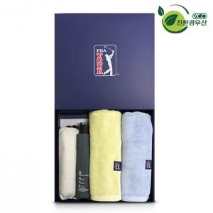

【상세/제작정보】

【인쇄/포장옵션】 | 실크, 자수, 원단인쇄 / 포장지포장

【공급단가】 | 수량 | 30~ | 100~ | 500~ | 1,000~ | 2,000~
*VAT별도 | 단가 | 32,500원 | 32,000원 | 31,250원 | 30,000원 | 28,750원

【상품 URL】 | https://www.synergygift.co.kr:443/src/goods_detail.php?gdno=28115

